F1
Figur 1. Föreställningar och konserter per scenkonstområde 2024, andel
Fliken inkluderar figur följt av tabell med underliggande data.

Kommentar: Baseras på svar från 391 scenkonstverksamheter. Uppgifter saknas om 1 776 föreställningar och konserter som avser turnerande verksamhet utanför det egna länet, eller där verksamheten inte svarat på frågan om föreställningar eller konserter per scenkonstområde.

Scenkonstområde | Antal | Andel (%)
Musik | 14,065 | 35
Opera/musikteater/ musikal | 2,297 | 6
Dans | 4,025 | 10
Samtida cirkus | 1,704 | 4
Övrig scenkonst | 1,535 | 4
Teater | 16,364 | 41
Summa | 39,990 | 100

Tillbaka till innehållsförteckning

F2
Figur 2. Föreställningar och konserter, 2015–2024, antal
Fliken inkluderar figur följt av tabell med underliggande data.

Kommentar: Tidsserien baseras på 66 verksamheter som svarat sedan 2015. Vid bortfall för enskilda verksamheter enskilda år har värden imputerats.

År | Totalt
2015 | 24,587
2016 | 24,132
2017 | 24,311
2018 | 24,160
2019 | 25,550
2020 | 13,985
2021 | 17,203
2022 | 25,382
2023 | 25,618
2024 | 25,423

Tillbaka till innehållsförteckning

F3
Figur 3. Föreställningar och konserter per kommun, 2024, antal
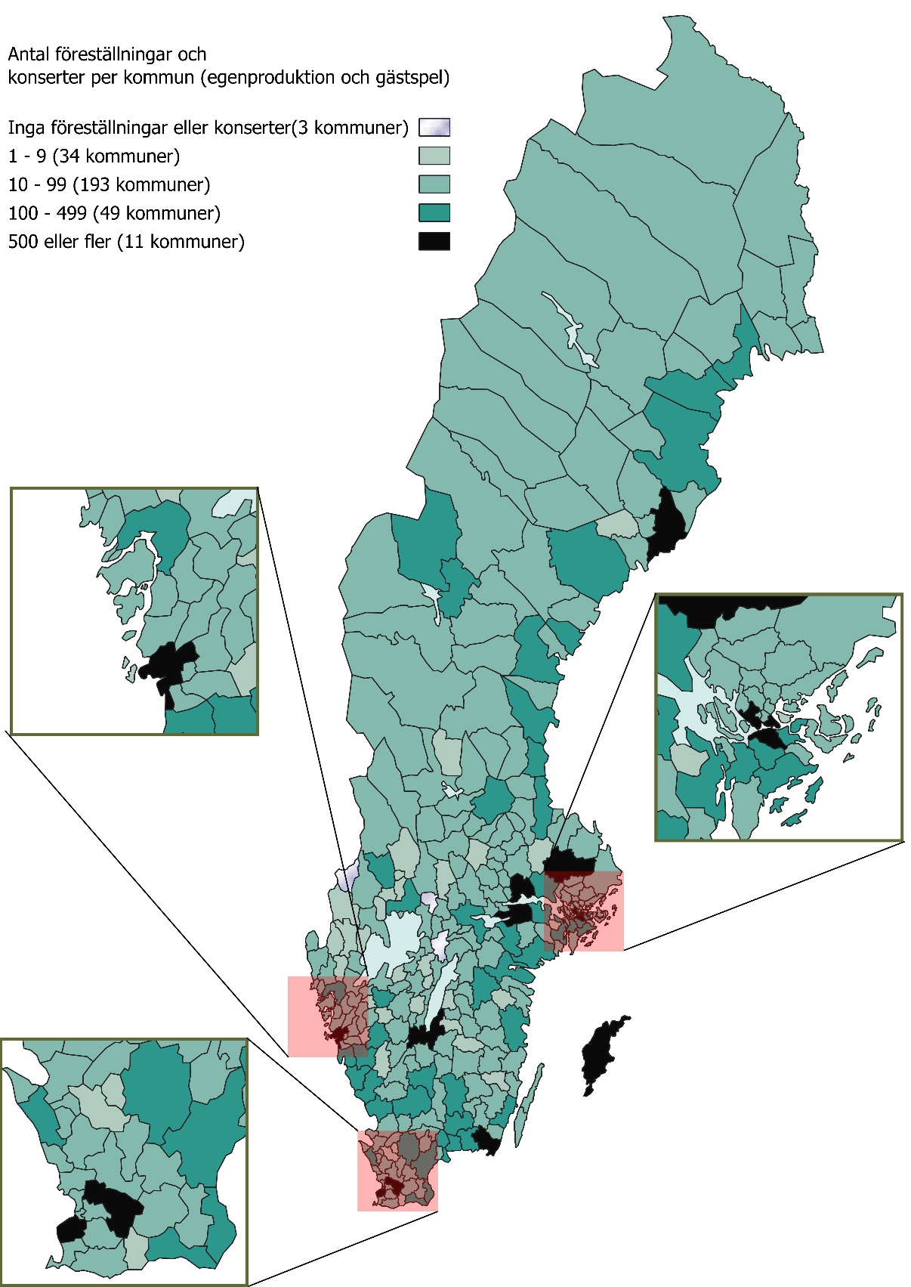

Kommentar: Uppgifter om kommun saknas för 5 125 föreställningar och konserter, varav 3 082 egen-och samproduktioner och 2 043 gästspel.
Tillbaka till innehållsförteckning

F4
Figur 4. Publik per scenkonstområde, 2024, andel
Fliken inkluderar figur följt av tabell med underliggande data.

Kommentar: Baseras på svar från 386 scenkonstverksamheter. Uppgifter saknas om 321 410 i publiken som gick på turnerande verksamhet utanför det egna länet eller landet eller där verksamheten inte svarat på frågan om publik per scenkonstområde.

Scenkonstområde | Antal | Andel (%)
Musik | 2,534,773 | 40
Opera/ musikteater/musikal | 791,299 | 13
Dans | 422,377 | 7
Samtida cirkus | 228,891 | 4
Övrig scenkonst | 181,427 | 3
Teater | 2,128,193 | 34
Summa | 6,286,960 | 100

Tillbaka till innehållsförteckning

F5
Figur 5. Publik, 2015-2024, antal
Fliken inkluderar figur följt av tabell med underliggande data.

Kommentar: Tidsserien baseras på 67 verksamheter som svarat sedan 2015. Vid bortfall för enskilda verksamheter enskilda år har värden imputerats.

År | Totalt
2015 | 4,370,619
2016 | 4,399,768
2017 | 4,395,204
2018 | 4,522,626
2019 | 4,184,056
2020 | 1,215,608
2021 | 1,697,564
2022 | 3,831,679
2023 | 4,304,682
2024 | 4,655,549

Tillbaka till innehållsförteckning

F6
Figur 6. Föreställningar och konserter för barn, per scenkonstområde, 2024, andel
Fliken inkluderar figur följt av tabell med underliggande data.

Kommentar: Figuren baseras på svar från 177 verksamheter som svarat på frågan om antal föreställningar och konserter riktade till barn per scenkonstområde (19 726 föreställningar och konserter totalt). Uppgifter saknas för 988 föreställningar och konserter som avser turnerande verksamhet utanför det egna länet eller landet eller där verksamheten inte svarat på frågan om föreställningar eller konserter per scenkonstområde.

Scenkonstområde | Antal | Andel (%)
Musik | 4,166 | 21
Opera/musikteater/ musikal | 886 | 4
Dans | 2,715 | 14
Samtida cirkus | 844 | 4
Övrig scenkonst | 712 | 4
Teater | 10,403 | 53
Summa | 19,726 | 100

Tillbaka till innehållsförteckning

F7
Figur 7. Intäkter per scenkonstområde, 2024, andel i procent
Fliken inkluderar figur följt av tabell med underliggande data.

Kommentar: Baseras på svar från 391 scenkonstverksamheter. Kategorin Flera scenkonstområden består verksamheter som inte kunnat ange ett huvudsakligt område. Flera av dessa verksamheter är stora scenkonstorganisationer: Estrad Norr, Kultur Gävleborg, Regionteater Väst, Riksteatern, Scenkonst Sörmland samt Smålands Musik och Teater.

Scenkonstområde | Intäkter (kronor) | Andel (%)
Teater | 1,710,400,000 | 25.0
Musik | 1,567,300,000 | 22.9
Dans | 253,530,000 | 3.7
Opera/musikteater/ musikal | 497,930,000 | 7.3
Samtida cirkus | 36,896,054 | 0.5
Övrig scenkonst | 17,561,247 | 0.3
Flera scenkonstområden | 2,750,200,000 | 40.2
Summa | 6,833,817,301 | 100

Tillbaka till innehållsförteckning

F8
Figur 8. Samlade intäkter och kostnader, 2015-2024, miljoner kronor
Fliken inkluderar figur följt av tabell med underliggande data.

Kommentar: Baseras svar från 68 scenkonstverksamheter. Vid bortfall för enskilda verksamheter enskilda år har värden imputerats.

År | Intäkter | Kostnader
2015 | 4884 | 4877
2016 | 5074 | 5087
2017 | 5300 | 5291
2018 | 5560 | 5441
2019 | 5523 | 5509
2020 | 5141 | 5012
2021 | 5268 | 5164
2022 | 5803 | 5813
2023 | 5980 | 6039
2024 | 6190 | 6178
Tillbaka till innehållsförteckning

F9
Figur 9. Årsarbetskrafter, 2015–2024, antal
Fliken inkluderar figur följt av tabell med underliggande data.

Kommentar: Baseras på svar från 67 scenkonstverksamheter.

År | Antal årsarbetskrafter
2015 | 4,742
2016 | 4,840
2017 | 4,789
2018 | 4,889
2019 | 5,027
2020 | 4,741
2021 | 4,855
2022 | 4,971
2023 | 4,974
2024 | 4,886
Tillbaka till innehållsförteckning

